A & B Függelék
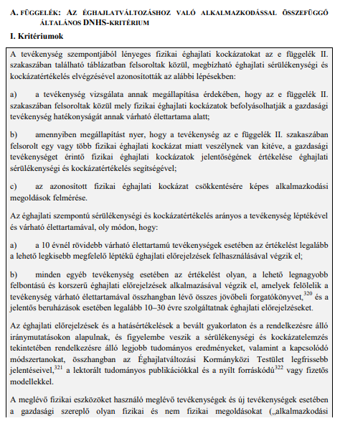

Megj.: Ez a táblázat nem teljes körű felsorolást ad az éghajlattal kapcsolatos veszélyekről, és csupán tájékoztató jellegű felsorolást tartalmaz azokról a legelterjedtebb veszélyekről, amelyeket mindenképpen figyelembe kell venni az éghajlati sérülékenység- és kockázatértékelés során.

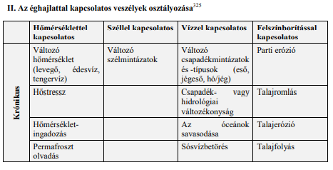

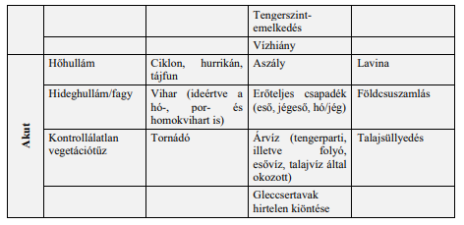

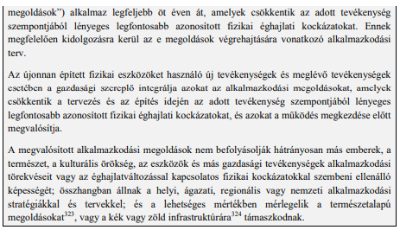

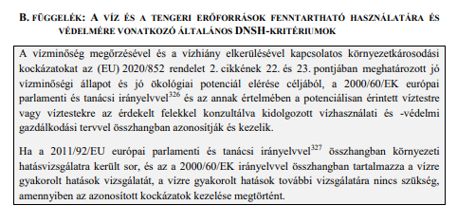

C & D & E Függelék
